Présentation méthode
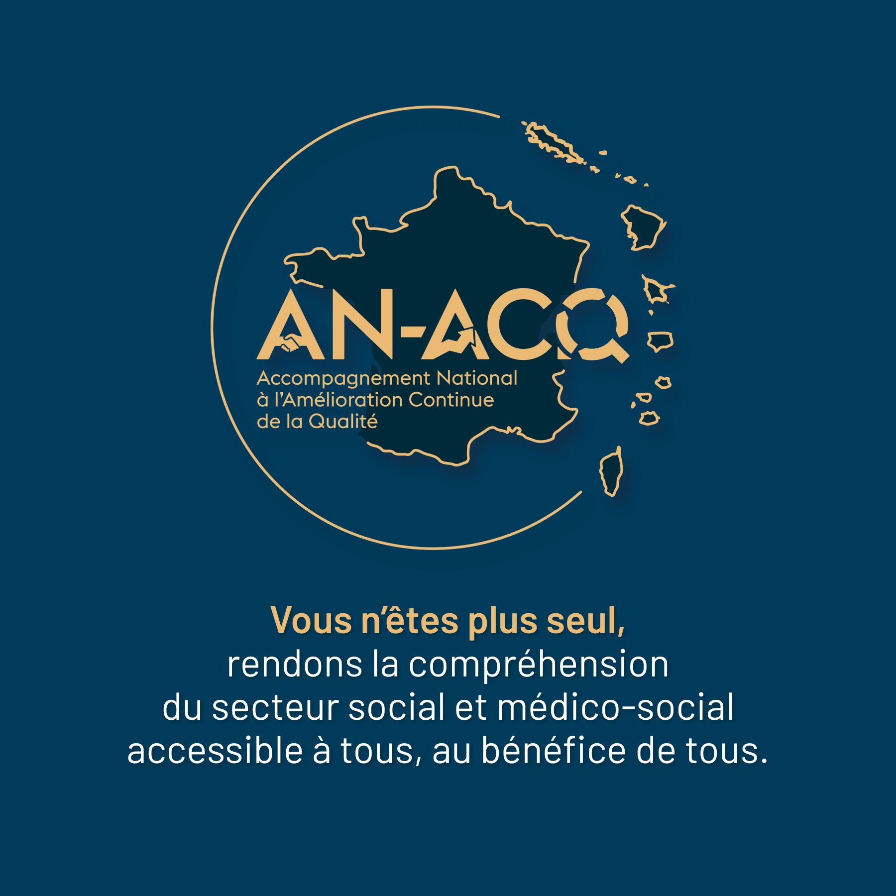
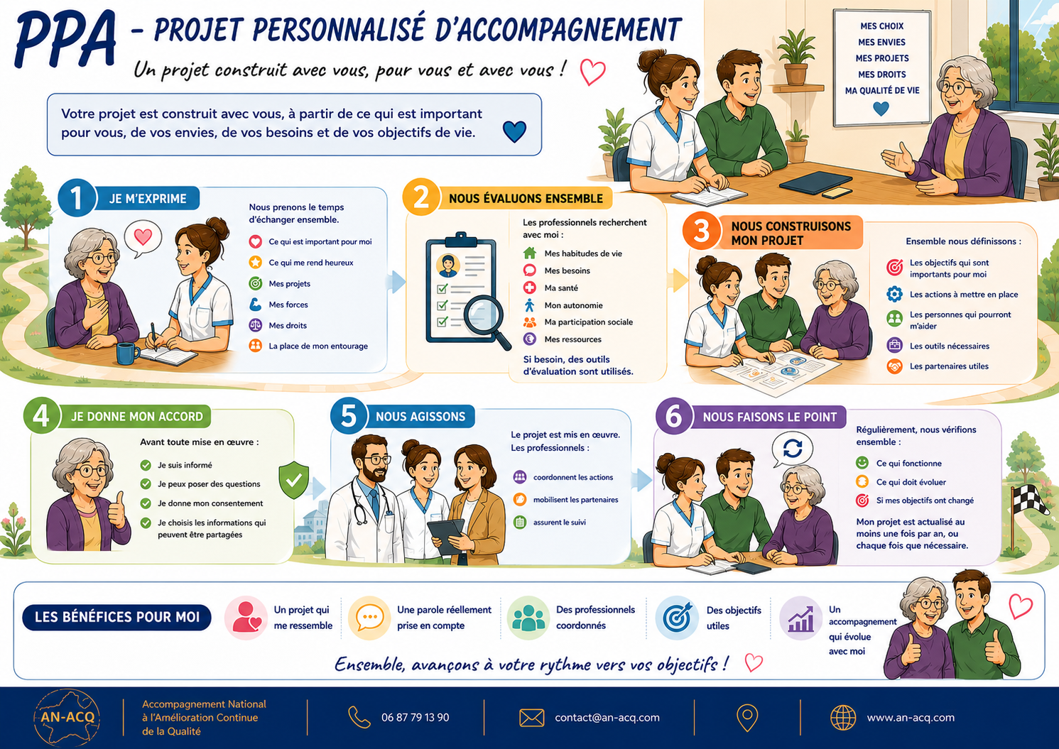

Ce document est la propriété de AN-ACQ et ne peut être diffusé ou reproduit sans son autorisation écrite
Version 1.1 - dernière mise à jour : 22 Juillet 2026

Modèle Objectif en FALC
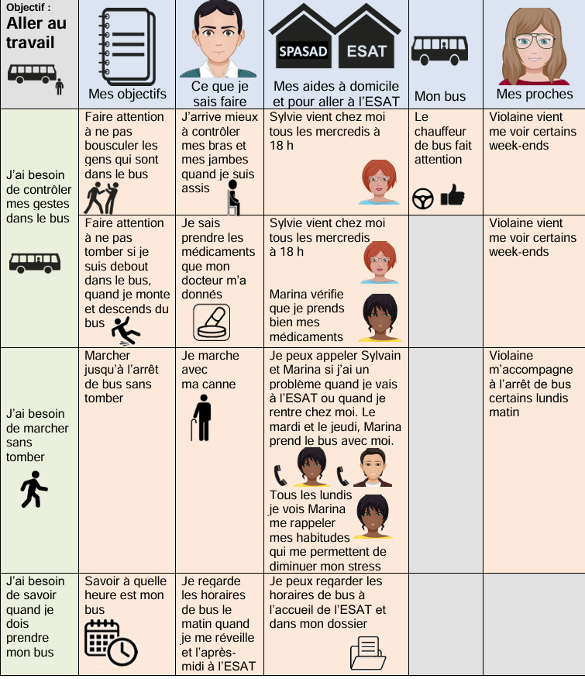
Source CNSA

